CurvaCompactaciónProbetas
curva de compactación
Nombre | Análisis Humedad Final de Muestras |  |  |  |  |  |  |  |  | Resultados Compactación
 | [gr] | [gr] | [gr] | [gr] | [gr] | [gr] | [%] | [%] | [%] | g/cm3 |  | Data
Nombre | Masa Lata #1 | Masa Lata #2 | Lata + Humedo #1 | Lata + Humedo #2 | Lata + Seco #1 | Lata + Seco #2 | Humedad #1 | Humedad #2 | Humedad Final | Densidad Humeda Final | Densidad Seca Final | 11.03% | 1.6174 |  | 10% | 1.7103517905
Masa 1 - 25 | 18.25 | 18.28 | 33.69 | 56.36 | 31.02 |  | 20.91% |  | 20.91% | 1.9371 | 1.6021 | 14.31% | 1.6860 |  | 14% | 1.831384442
Masa 2 - 25 | 17.2 | 16.46 | 27.05 | 62.86 | 25.6 |  | 17.26% |  | 17.26% | 1.9521 | 1.6647 | 17.01% | 1.7234 |  | 15% | 1.81400071
Masa3 - 25 | 19.3 | 16.8 | 31.37 | 53.78 | 29.77 |  | 15.28% |  | 15.28% | 1.8961 | 1.6448 | 18.21% | 1.6922 |  | 17% | 1.7370801937
Masa4 - 25 | 16.79 |  | 45.11 |  | 42.57 |  | 9.85% |  | 9.85% | 1.6392 | 1.4922 | 21.07% | 1.6079 |  | 18% | 1.6533416119
Masa 1 - 56 | 18.9 | 18.72 | 52.05 | 56.68 | 47.23 |  | 17.01% |  | 17.01% | 2.0030 | 1.7118
Masa 2 - 56 | 15.26 | 15.26 | 47.58 | 48.57 | 44.37 |  | 11.03% |  | 11.03% | 1.7949 | 1.6167
Masa 3 - 56 | 18.93 | 18.94 | 33.47 | 54.45 | 31.23 |  | 18.21% |  | 18.21% | 1.9995 | 1.6915 | Manual Points
Masa 4 - 56 | 17.77 | 17.78 | 37.9 | 50.86 | 35.38 |  | 14.31% |  | 14.31% | 1.9232 | 1.6825 | 1.65 | 17%
Masa 5 - 56 | 18.7 | 18.71 | 49.9 | 69.81 | 44.47 |  | 21.07% |  | 21.07% | 1.9492 | 1.6099 | 1.55 | 19%
0 |  |  |  |  |  |  |  |  |  |  |  | 1.5 | 21%
0
0

Nombre | Análisis Humedades Objetivo |  |  |  |  |  |  |  |  | Resultados Compactación
 | [gr] | [gr] | [gr] | [gr] | [gr] | [gr] | [%] | [%] | [%] | g/cm3
Nombre | Masa Lata #1 | Masa Lata #2 | Lata + Humedo #1 | Lata + Humedo #2 | Lata + Seco #1 | Lata + Seco #2 | Humedad #1 | Humedad #2 | Humedad Final | Densidad Humeda Final | Densidad Seca Final
M1 - 25 - Mod | 17.6 |  | 62.74 |  | 57.96 |  | 11.84% |  | 11.84% | 1.6698 | 1.4930
curva de compactación
M1 - 56 - Mod | 17.35 |  | 64.42 |  | 59.45 |  | 11.81% |  | 11.81% | 1.9719 | 1.7637
M2 - 56 - Mod | 17.77 | 18.99 | 54.8 | 83.62 | 51.56 | 77.88 | 9.59% | 9.75% | 9.67% | 1.8473 | 1.6844
M3 - 56 - Mod | 16.58 | 18.86 | 61.31 | 87.19 | 58 | 82.04 | 7.99% | 8.15% | 8.07% | 1.7791 | 1.6463
M1 - 25 - Est | 16.88 |  | 57.61 |  | 53.38 |  | 11.59% |  | 11.59% | 1.6544 | 1.4826 |  |  | 56 Modificado
M2 - 25 - Est | 16.61 | 19.07 | 59.45 | 70.9 | 54.41 | 64.7 | 13.33% | 13.59% | 13.46% | 1.6889 | 1.4885 |  |  | Humedades | Densidad
M3 - 25 - Est | 17.88 | 17.74 | 65.75 | 68.79 | 59.87 | 62.5 | 14.00% | 14.05% | 14.03% | 1.7462 | 1.5314 |  |  | 8% | 1.646251027
M4 - 25 - Est | 18.6 | 17.11 |  | 42.79 | 73.56 | 39.41 |  | 15.16% | 15.16% | 1.7798 | 1.5455 |  |  | 10% | 1.6844377135
 |  |  |  |  |  |  |  |  |  |  |  |  |  | 12% | 1.7637281346
M4 - 56 - Mod | 17.73 | 18.95 | 46.25 | 40.09 | 42.68 | 37.5 | 14.31% | 13.96% | 14.31% | 2.0279 | 1.7741 |  |  | 14% | 1.7740902979
M5 - 56 - Mod | 16.69 | 17.47 | 44.45 | 44.85 | 40.36 | 41.05 | 17.28% | 16.12% | 17.28% | 2.0369 | 1.7368 |  |  | 17% | 1.7368367612
M6 - 56 - Mod | 17.77 | 19.11 | 51.07 | 47.32 | 45.85 | 42.88 | 18.59% | 18.68% | 18.63% | 1.9704 | 1.6609 |  |  | 19% | 1.6609337354
M5 - 25 - Est | 19.43 | 18.18 | 53.05 | 52.82 | 48.13 | 48.05 | 17.14% | 15.97% | 16.56% | 1.8754 | 1.6090
M6 - 25 - Est | 17.23 |  | 61.9 |  | 54.62 |  | 19.47% |  | 19.47% | 1.9187 | 1.6060 |  |  | 25 Modificado
 |  |  |  |  |  |  |  |  |  |  |  |  |  | Humedades | Densidad
M2 - 25 - Mod | 18.46 | 18.91 | 57.48 | 52.29 | 52.81 | 48.45 | 13.60% | 13.00% | 13.30% | 1.9024 | 1.6791 |  |  | 12% | 1.6584291622
M3 - 25 - Mod | 18.82 |  | 58.66 |  | 53.29 |  | 15.58% |  | 15.58% | 1.9492 | 1.6865 |  |  | 13% | 1.6791442348
M4 - 25 - Mod | 18.18 | 19.11 | 63.2 | 56.12 | 56.68 | 50.84 | 16.94% | 16.64% | 16.94% | 1.9331 | 1.6531 |  |  | 16% | 1.6864670655
 |  |  |  |  |  |  |  |  |  |  |  |  |  | 17% | 1.6531452323

 |  |  |  |  |  |  |  |  |  |  |  |  |  | 25 Estándar
 |  |  |  |  |  |  |  |  |  |  |  |  |  | Humedades | Densidad
 |  |  |  |  |  |  |  |  |  |  |  |  |  | 11.6% | 1.4825868255
 |  |  |  |  |  |  |  |  |  |  |  |  |  | 13.5% | 1.488549901
 |  |  |  |  |  |  |  |  |  |  |  |  |  | 14.0% | 1.53140622
 |  |  |  |  |  |  |  |  |  |  |  |  |  | 15.2% | 1.5455149549
 |  |  |  |  |  |  |  |  |  |  |  |  |  | 16.6% | 1.6090048691
curva de compactación
 |  |  |  |  |  |  |  |  |  |  |  |  |  | 19.5% | 1.6060302555

ProcesamientoDatos
Probeta |  | Saturación |  |  |  |  |  | Módulo de Young por Velocidad de Onpa p |  |  |  |  |  |  |  |  |  |  | Mod. E Pelotazo |  |  |  |  | % Error
# | Nombre | gamma d | gamma b | GS | e | Saturacion | nu | TV1 | TV2 | TV3 | TV prom | Altura | densidad | Vp | densidad | Vp | E Vp | E Vp | TOF1 | TOF2 | TOF3 | TOF Prom | E | % Error
 |  |  |  |  |  |  |  | s | s | s | us | (cm) | g/cm3 | (cm/us) | (kg/m3) | (m/s) | Pa | Mpa |  |  |  |  | MPA
1 | Masa 1 - 25 | 1.6020993788 | 1.9370723891 | 2.5 | 0.56045251193 | 93.27% | 0.48 | -0.00311315 | -0.0002373 | -0.00021018 | 1186.8766667 | 11.66 | 1.94 | 0.01 | 1937.07 | 98.24 | 2128384.71 | 2.13 | 0.00214 | 0.00215 | 0.00216 | 0.00215 | 15.72565571 | 638.854%
2 | Masa 2 - 25 | 1.6647349288 | 1.9520998868 | 2.5 | 0.50174058146 | 86.01% | 0.46 | -0.00016272 | -0.00014577 | -0.0001469 | 151.79666667 | 11.77 | 1.95 | 0.08 | 1952.10 | 775.38 | 253851407.13 | 253.85 | 0.00186 | 0.00193 | 0.00188 | 0.00189 | 36.194160632 | 85.742%
3 | Masa3 - 25 | 1.6447528264 | 1.8960999632 | 2.5 | 0.5199852281 | 73.47% | 0.4 | -0.00012656 | -0.00015142 | -0.00018306 | 153.68 | 11.63 | 1.90 | 0.08 | 1896.10 | 756.77 | 506748808.82 | 506.75 | 0.00149 | 0.00157 | 0.0015 | 0.00152 | 120.6635028 | 76.189%
4 | Masa4 - 25 | 1.4921900659 | 1.6392095681 | 2.5 | 0.67538978927 | 36.47% | 0.1 | 0 | 0 | 0 | 0 | 11.9 | 1.64 | 0.00 | 1639.21 | 0.00 | 0.00 | 0.00 | 0.00159 | 0.00161 | 0.00162 | 0.0016066666667 | 89.121355908
5 | Masa 1 - 56 | 1.7117720867 | 2.0030089895 | 2.5 | 0.46047480236 | 92.37% | 0.48 | -0.00028702 | -0.00031075 | -0.00032318 | 306.98333333 | 11.96 | 2.00 | 0.04 | 2003.01 | 389.60 | 34612584.25 | 34.61 | 0.00164 | 0.00164 | 0.00174 | 0.0016733333333 | 73.371339063 | 111.979%
6 | Masa 2 - 56 | 1.6166683679 | 1.794940627 | 2.5 | 0.54639012529 | 50.45% | 0.12 | -0.00011978 | -0.00016159 | -0.00015707 | 324.31 | 11.8 | 1.79 | 0.04 | 1794.94 | 363.85 | 229848865.53 | 229.85 | 0.00133 | 0.00138 | 0.00137 | 0.00136 | 202.05684278 | 12.091%
7 | Masa 3 - 56 | 1.691462315 | 1.9995009806 | 2.5 | 0.47801105455 | 95.25% | 0.48 | -0.00026103 | -0.00027572 | -0.00027346 | 270.07 | 11.68 | 2.00 | 0.04 | 1999.50 | 432.48 | 42576796.44 | 42.58 | 0.00166 | 0.00167 | 0.00167 | 0.0016666666667 | 74.946340748 | 76.026%
8 | Masa 4 - 56 | 1.682456786 | 1.9232172119 | 2.5 | 0.48592226609 | 73.62% | 0.4 | -0.0000904 | -0.00009379 | -0.00008588 | 256.5104 | 11.8 | 1.92 | 0.05 | 1923.22 | 460.02 | 189928079.51 | 189.93 | 0.00143 | 0.00148 | 0.0014 | 0.0014366666667 | 163.05586737 | 14.149%
9 | Masa 5 - 56 | 1.6099433554 | 1.949174726 | 2.5 | 0.55284966492 | 95.28% | 0.48 | -0.00036273 | -0.00030058 | -0.00025764 | 306.98333333 | 11.78 | 1.95 | 0.04 | 1949.17 | 383.73 | 32676092.77 | 32.68 | 0.00233 | 0.0023 | 0.00235 | 0.0023266666667 | 5.7673486672 | 82.350%
10 | 0 |  |  |  |  |  | 0.48 | 0 | 0 | 0 | 0 | 0 | 0.00 | 0.00 | 0.00 | 0.00 | 0.00 | 0.00
11 | 0 |  |  |  |  |  | 0.48 | 0 | 0 | 0 | 0 | 0 | 0.00 | 0.00 | 0.00 | 0.00 | 0.00 | 0.00
12 | 0 |  |  |  |  |  | 0.48 | 0 | 0 | 0 | 0 | 0 | 0.00 | 0.00 | 0.00 | 0.00 | 0.00 | 0.00

$$E={Vp}^{2}∙\frac{p∙(1+u)(1−2u)}{(1−u)}$$
 |  |  |  |  |  |  |  |  |  |  |  | 276.8504 | 251.9904 | 324.31
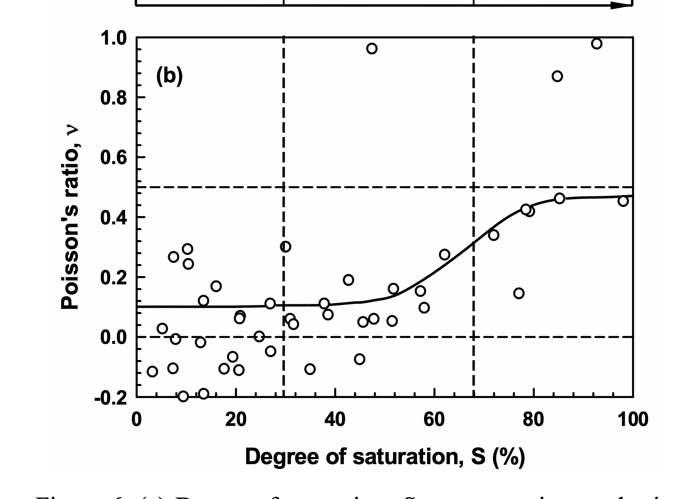
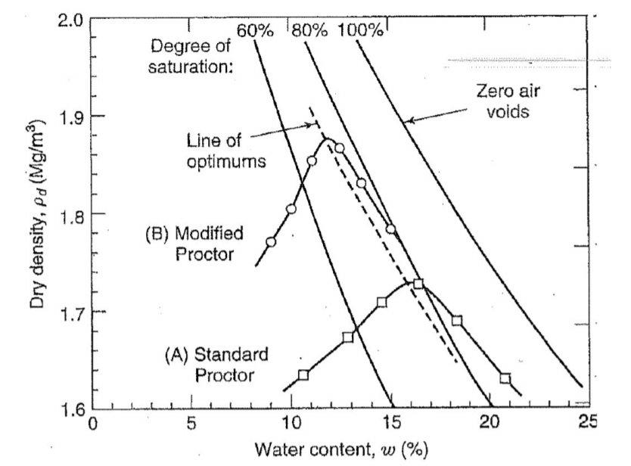

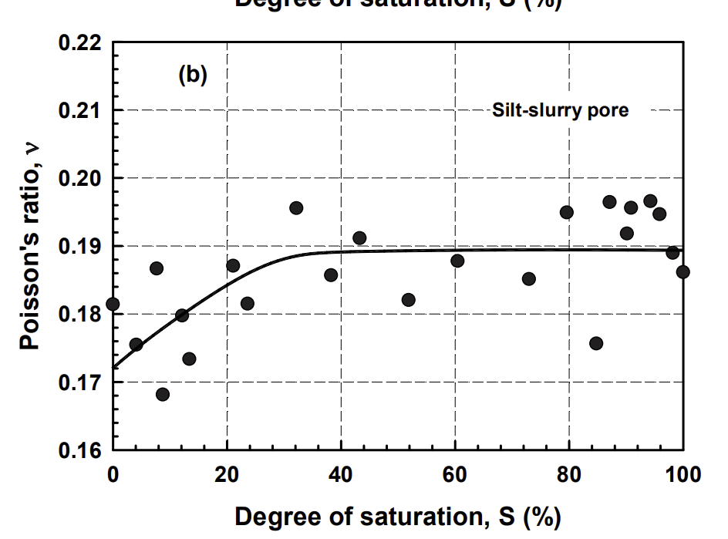
 |  |  |  |  |  |  |  |  |  |  |  |  |  |  |  |  |  |  |  |  |  |  |  |  | seca
 |  |  |  |  |  |  |  |  |  |  |  |  |  |  |  |  |  |  |  |  |  |  |  |  | 1.71
 |  |  |  |  |  |  |  |  |  |  |  |  |  |  |  |  |  |  |  |  |  |  |  |  | 1.66

SSW_CalibrationCurve
Curva de Calibración
Datos Curva Calibración
Mpa | 5.00 | 25.00 | 50.00 | 100.00 | 200.00
0.1 | 0.0023478348101 | 0.0019955787604 | 0.0017820024122 | 0.0015694576531 | 0.0013718172768
0.2 | 0.0023394404849 | 0.0019843437658 | 0.001771176988 | 0.0015596375332 | 0.0013631794859
0.3 | 0.0023246461006 | 0.0019648933393 | 0.0017524451909 | 0.0015426744704 | 0.0013483557322
0.4 | 0.0023023397656 | 0.0019358334977 | 0.0017247572871 | 0.0015177684522 | 0.0013265591896
0.5 | 0.0022700775067 | 0.0018950206298 | 0.0016860701318 | 0.0014832106476 | 0.0012964257445

Mod. Poisson |  | 0.12 | TOF |  | 0.00136

Interpolación para Poisson Dado
0.12 | 0.002346155945 | 0.0019933317615 | 0.0017798373273 | 0.0015674936291 | 0.00137

Interpolación para Módulo de Elasticidad
Mod. Elasticidad |  | 205.11 | Mpa
 |  | 191.33234933

 |  | 93.282251103

 |  |  | 0.00215 | 15.72565571
 |  |  | 0.00189 | 36.194160632
 |  |  | 0.00152 | 120.6635028
 |  |  | 0.0016066666667 | 89.121355908
 |  |  | 0.0016733333333 | 73.371339063
 |  |  | 0.00136 | 202.05684278
 |  |  | 0.0016666666667 | 74.946340748
 |  |  | 0.0014366666667 | 163.05586737
 |  |  | 0.0023266666667 | 5.7673486672

